Sheet1
板块 | 描述 | 页面截图
报表-资金占用 | 1.增加一列业务员部门数据，再增加一个客户代码，部门的筛选键； 2.系统的最后应结款时间，如果费用类型是海运费和运费的用 到货时间，关税和关税手续费用的是对应应付的加收时间，其他的用创建时间和实际计算账期来进行计算，新增一列实际计算账期，月结+30以上（如：月结+60，到港结......，不限)的账期改成月结+30，其他的正常取原账期； 3.新增一列资金占用费用，公式：核销金额*资金占用时间/360*4%，超60天以内（含60天）的是*4%，超60以上将全部的*8%（不含60天），客户简称含德邦（包括深圳DP）两字的分段算<=60的*4%，>60的*8%；这个功能只对超期大于30天的，并且金额大于0的进行计算，其他情况等于0 PS：同一个费用类型的核销金额加起来等于0的也不用计算（就是只要系统应收明细的最新部分，之前覆盖追加使金额去掉的不要） | 
新建报表：业务员回款率情况表 | 上面的查询筛选框：年份；业务员；业务员部门
离职人员报表（客户表+应收表） | 筛选键，业务员，业务员部门，到货时间，客户简称 | 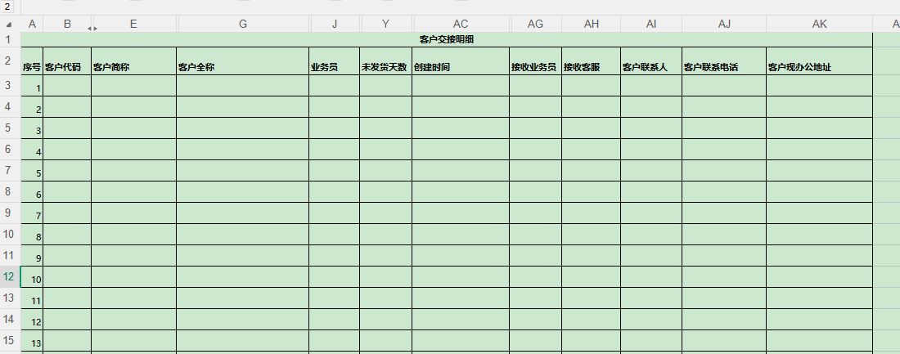 | 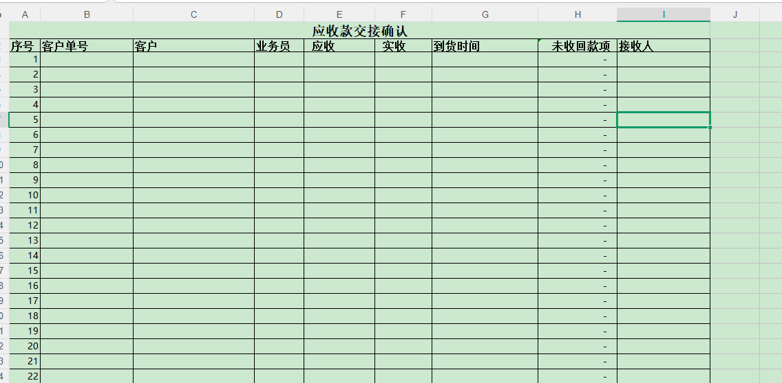
提货管理 | 1.区域的准确识别问题，详细地址是东阳区域的但是提货区域识别为因为市区的，如图所示； 2.东阳近区域和东阳六石当天取件的算一个东阳近区域，如图所示，司机改成同一个人； 3.客户名称是那雲商貿费直接减半 | 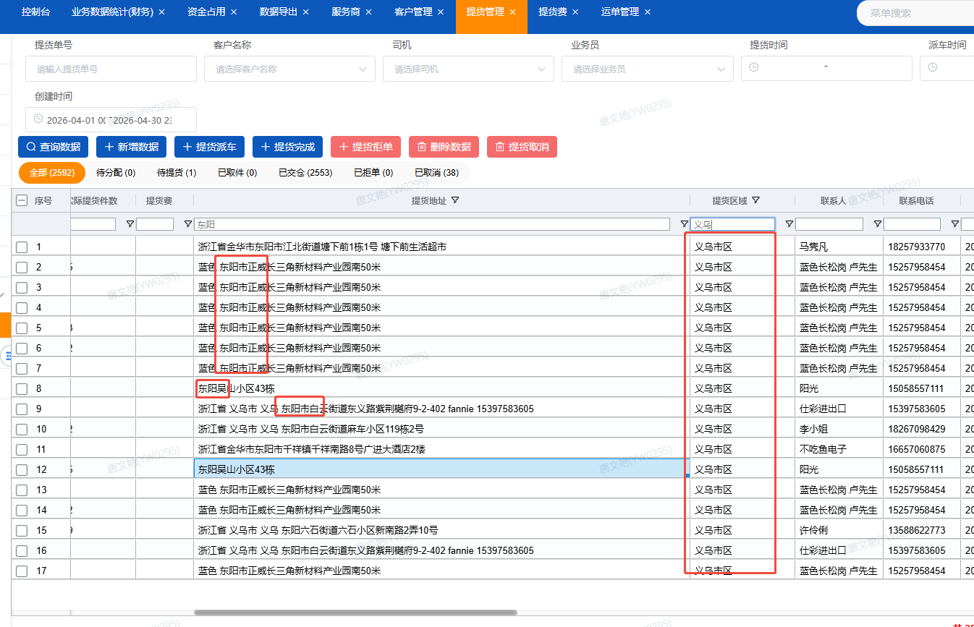 | 
业务数据统计-修改运费优惠 | 需要加销售产品和系统比重两个字段，以及直接匹配比重优惠不需要下拉框选择 | 
业务数据统计-修改运费折扣 | 默认勾选调整到应用于业务员成本；已经有运费折扣的运单不能追加 | 
 | 修改运费优惠和运费折扣功能，只能导入一次，不能进行第二次进行覆盖修改 | 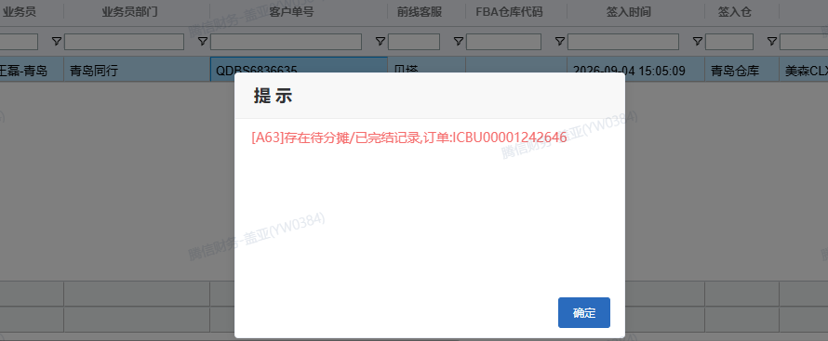
业务数据统计 | 新增单个修改出货重按钮 | 
业务数据统计 | 业务数据统计缺少整柜运单下单的部分数据：配送方式、件数、重量 | 
业务数据统计-取消合并计费 | 合并计费之后，有费用核销就取消不了了，合并计费修改成本和核销无关
报表-轨迹 | 轨迹报表里没有整柜运单管理的数据；不能拿多个运单号一起查询；增加字段 |  | 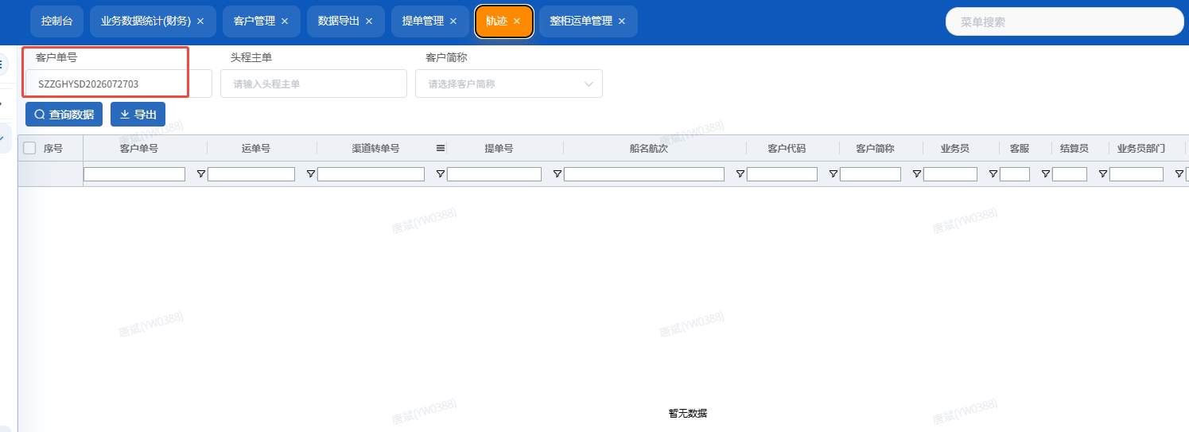
报表-应收、成本、应付 | 不支持多单号查询，1千个单号都查不出来 | 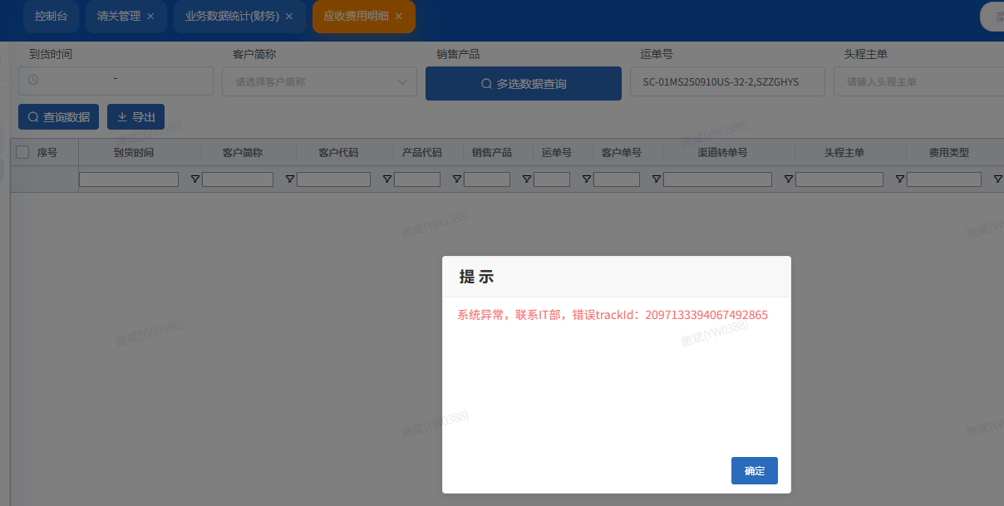
海派头程预估板块 | 开发中
海外仓预估表 | 待开发
看板 | 数据播报
看板 | 经营分析看板--营销
看板 | 查验报表
代理账单 | 常规费用做映射；不同格式账单能批量处理；
一件代发 | 一件代发数据与领星系统打通

